상품제안서
LCD PD20W 10000미리 무충15W 보조배터리 CTC케이블 | 상품코드: F32125

 |  |  |  |  |  |  | 02-412-0044 | www.easy1.co.kr
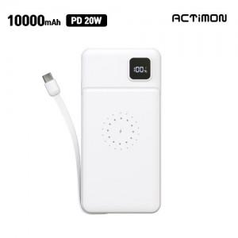

【상세/제작정보】

【인쇄/포장옵션】 | 레이저, 풀칼라 / 포장지포장

【공급단가】 | 수량 | 50~ | 100~ | 500~ | 1,000~ | 2,000~
*VAT별도 | 단가 | 10,560원 | 10,390원 | 10,140원 | 9,890원 | 9,720원

【상품 URL】 | https://dev.easy1.co.kr:443/src/goods_detail.php?gdno=32125

